Sheet1
小礼堂音箱报价单

序号 | 名称 | 品牌/型号 | 图样 | 参数 | 单位 | 数量
2个小报告厅清单
1 | 全频音箱 | WAX/PH10 |  | 频率响应 65Hz-20KHz(±3dB） 单 元 LF 10"×1+HF 1.75"×1 功 率 250W(AES),1000W(PEAK) 灵 敏 度 98dB 最大声压级 119dB(连续),125(峰值） 阻 抗: 8Ω 覆盖角度: 50/100°× 55° | 只 | 8
2 | 功放 | 锐捷POR-400 |  | 二通道专业功放 2U 8欧STEREO POWER:2*400W 4欧STEREO POWER:2*600W | 只 | 4
3 | 调音台 | ABBM-8 |  | 八路输入 两路输出 | 台 | 2
4 | 无线话筒 | 赛茵S-668 |  | ● 頻道組數：200 ● 載波頻段：UHF620~950MHz ● 調制方式：PLL鎖相環綜合控制 ● 接收方式：雙調諧器自動選訊 ● 振蕩方式：PLL鎖相環綜合控制 ● 射頻穩定度：±0.005%(-10~50℃) ● 接收靈敏度：12-32dB ● 最大偏移度：±35KHz具有音響壓縮擴展處理自動音量控制 ● 頻帶寬度：50MHz ● 頻率間隔：250KHz／125KHz ● 綜合頻率響應：50Hz~16KHz±3dB ● 輸出插座：平衡／混合 ● 面板顯示：LCD液晶顯示RF／AF／CH／FQ／LOCK ● 頻率調整：IRA紅外線自動、手動備份 ● 使用範圍：≥150米(在沒有幹擾的情况下) ● AC電源供應：DC 12V-20VAC 手持式、領夾式、頭戴發射話筒 | 台 | 2
5 | 电源拾取器 | SOUNDSTANDARD声准1018B |  | 时序通道数量 8通道 可输出通道数 8通道 电力条件 单相3线 连接器件类型 美标标准插座 非时序输出辅助通道 1位万能型插座 输入最大电流容量 63A(AC220V) 每通道最大输出电流容量 30A/60s或10Arms 时序控制每步时间间隔 1sec 电源滤波器数量 —— 电源滤波器参数 —— USB灯座最大输出电压/电流 5V/50mA 联机控制方式 内部脉冲信息 | 台 | 2
6 | 无线鹅颈话筒 | RUS-CHA820 | 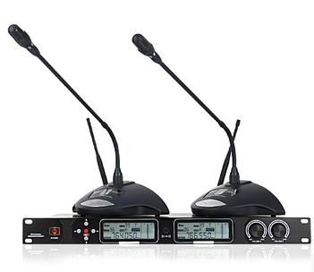 | U段一拖二无线鹅颈会议话筒 | 台 | 2
7 | 均衡器 | DBX231 |  | 产品主要性能：双通道(每通道31段) 1/3倍频程滤波器组(ISO Center) 20Hz~20kHz有效调节范围恒Q值滤波 可选择6dB或12dB的衰减或提升范围 电平指示(-10~ +17dB)可变状态低、高通滤波平衡式XLR输入和输出 | 台 | 2
8 | 机柜 | 12U |  |  | 台 | 2
9 | 艾伦赫赛(Allen&Heath) 专业音频数字调音台 | Qu-32 | 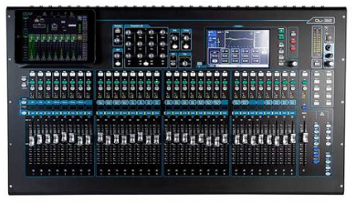 | 输入 • 话筒/线路输入：平衡，XLR与 1/4"TRS插座，全部可调用 • 输入灵敏度（XLR/TRS）：-60至+10dBu/-50 至 +20dBu • 模拟增益：-10至+60dB，1dB步进 • 较大输入电平（XLR/TRS）：+19dBu/+29dBu • 输入阻抗（XLR/TRS）：>5kΩ/>10kΩ • 总谐波失真+噪声： 0.0005%-89dBu • 均一增益状态0dB：（20-20kHz，直接输出 @0dBu 1kHz） • 总谐波失真+噪声：0.001% -83dBu • 中频增益+30dB：（20-20kHz，直接输出 @0dBu 1kHz） • 立体声输入ST1/ST2接口：平衡，1/4" TRS插座，半常态 • 立体声输入ST3接口：非平衡，3.5mm接口 • 输入灵敏度（ST1,ST2/ST3）：+/-4dBu/0dBu • 增益微调：+/-24dB • 较大输入电平（ST1/ST2/ST3）：+22Bu/+18dBu • 输入阻抗：>7kΩ 输出 • 混音1-10及LR输出：平衡，XLR • 较大输入电平：+22dBu • 输出阻抗（XLR/TRS）：<75kΩ • 标称输出：+4dBu=0dB电平表读数 • 残余输出噪声： +90dBu（静音，20-20kHz） • 立体声Alt&2Trk输出：平衡，1/4" TRS插座 • 音源(Alt输出/ 2Trk输出)：可连接/左右推子后 | 台 | 1
10 | 深海赛尔无线话筒 | XSW35 | 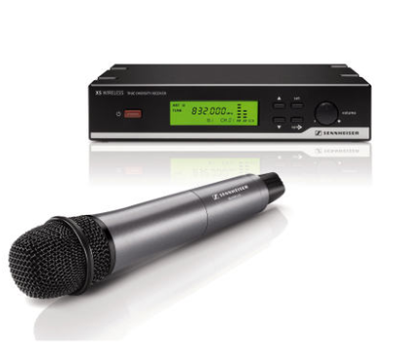 | 系统 • 调制方式：宽带调频 • 频带范围：A: 548 – 572 MHz；GB: 606 – 630 MHz；B: 614 – 638 MHz；C: 766 – 790 MHz；E: 821 – 832 MHz 和 863 – 865 MHz • 频点可调范围：24 MHz (E段: 13 MHz) • 频点：960 (E段: 520)，25kHz 步进可调，8个频率库, 每个频率库中有最多12个工厂预设频点 • 信噪比：≥103 dBa • THD：≤1 % •温度范围：0 °C 到+40 °C 手持发射机 • 射频发射功率：10 mW • 音频频率响应：80 – 16,000 Hz • 供电：2节 AA（5号） 电池, 1.5 V • 工作时间：10小时 • 外形尺寸（宽 x 高 x 深）：250 × 54 mm • 重量：240 g • 话筒类型：动圈; e 835 话筒头 • 灵敏度：1.5 mV/Pa • 话筒指向性：心型 • 较大声压级：149 dB SPL 接收机 • 接收原理：双接收真分集 • 灵敏度（峰值调制）：52 dBarms 信噪比指标时< 3 μV • 邻频抑制：≥60 dB • 互调抑制：≥50 dB • 强干扰信号阻塞：≥65 dB • 音频频响范围：60 – 16,000 Hz • 导频：32.768 kHz • 天线接口：2 BNC connectors, 50  | 只 | 4
3 | 合计
以上报价含安装调试费及税金。

